1.IDENTIFICACION
INFORMACIÓN GENERAL |  | INFORMACIÓN DEL ESTUDIO RESPECTIVO
 |  | NODO NÚMERO |  |  |  |  | 26213
 |  | INFORME NÚMERO |  |  |  |  | 1739
CONTRATISTA | UNIÓN TEMPORAL MOVILIDAD 2014 | ORDEN DE TRABAJO No. |  |  |  |  | PROGRAMACION BASICA
 |  | FECHA DE LA ORDEN DE TRABAJO |  |  |  |  | -
 |  | FECHA DE LA TOMA DE INFORMACIÓN |  |  |  |  | 200914
 |  | DÌA DE LA SEMANA
OBJETO DEL CONTRATO | REALIZAR LA TOMA DE INFORMACIÓN DE CAMPO, COMO INSUMO DEL PROGRAMA DE MONITOREO, SEGUIMIENTO Y PLANEACIÓN DEL TRÁNSITO Y EL TRANSPORTE DE BOGOTA D.C | TIPO DE ESTUDIO |  |  |  |  | VOLÚMENES POR TIPO DE VEHÍCULO DISCRIMINANDO CAMIONES
 |  | NOMBRE DEL ARCHIVO |  |  |  |  | 26213_AK_68_X_AC_26_140920_VOL_V1.xlsx
 |  | CÓDIGO DEL ESTUDIO |  |  |  |  | VOL
 |  | LUGAR DE LA TOMA DE INFORMACIÓN
NÚMERO DE CONTRATO | 2072-2013 | COORDENADA X |  |  |  |  | LONGITUD
 |  | COORDENADA Y |  |  |  |  | LATITUD

FECHA DE INICIO DEL CONTRATO | 22-01-2014 | PROFESIONALES RESPONSABLES
 |  | CONSULTOR (DIRECTOR) |  |  |  |  | ING. MSC. SANDRA LUCIA NAVAS TEQUIA
 |  | CONSULTOR (COORDINADOR GENERAL) |  |  |  |  | ING. MSC. LUIS FERNANDO RUBIANO BARRERO
INTERVENTORÍA | UNIVERSIDAD NACIONAL DE COLOMBIA | CONSULTOR (EXPERTO EN TRÁNSITO Y TRANSPORTE) |  |  |  |  | ING. ESP. DIANA PAOLA PARADA
 |  | CONSULTOR (ING ANÀLISIS) |  |  |  |  | ING. JUAN MANUEL VILLAMARIN
 |  | INTERVENTORÍA (DIRECTOR) |  |  |  |  | ING. MSC. ARTURO ZARATE
 |  | INTERVENTORÍA (ESPECIALISTA) |  |  |  |  | ING. MSC. WILLIAM CASTRO
 |  | INTERVENTORÍA (RESIDENTE) |  |  |  |  | ING. JOSÉ EDWIN TORRES
OBJETO DEL CONTRATO | INTERVENTORÍA TÉCNICA, ADMINISTRATIVA Y FINANCIERA PARA LA TOMA DE INFORMACIÓN DE CAMPO COMO INSUMO DEL PROGRAMA DE MONITOREO, SEGUIMIENTO Y PLANEACIÓN DEL TRÁNSITO Y TRANSPORTE DE BOGOTÁ D.C. | SUPERVISOR SECRETARIA MOVILIDAD |  |  |  |  | ING. FABIAN GONZALEZ

 |  | VERSIONES DEL ESTUDIO
 |  | NÚMERO |  | FECHA | OBSERVACIONES
NÚMERO DE CONTRATO | 2072-2013 | Versión 0 |  | 03/10/14
 |  | Versión 1 |  | 16/10/14 | SE ATENDIERON OBSERVACIONES DE INTERVENTORÍA SEGÚN OFICIO FI-INT-CMTTUB14-571-14, SE DA RESPUESTA MEDIANTE OFICIO N° ICV-187-C-995. En la hoja 2.BASE para el movimiento 4B en el periodo de las 22:30 horas (celda 678G) se presenta error de digitación realizándose las respectivas correcciones.
 |  | Versión 2
FECHA DE INICIO DEL CONTRATO | 21-01-2014 | Versión 3

 |  | DESCRIPCIÓN DE LA TOMA DE INFORMACIÓN
 |  | TIPO DE VEHÍCULO | FACTOR DE EQUIVALENCIA | MOVIMIENTOS AFORADOS |  |  | No. DE PERÍODOS | HORA
ESQUEMA |  |  |  | ACCESO | LENTA | RÁPIDA | HORARIO DEL PERÍODO No. 1 | 22:00-06:00
 |  | L | 1 | NORTE | 1 | 1B | HORARIO DEL PERÍODO No. 2 | 06:00-14:00
 |  | C | 2 | SUR | 2 | 2B | HORARIO DEL PERÍODO No. 3 | 14:00-22:00
 |  |  |  | OCCIDENTE | 3 | 3B | No. DE HORAS TOMADAS | 24
 |  | BT | 2 | ORIENTE | 4 | 4B | HORARIO DE LA TOMA DE INFORMACIÓN | 22:00-22:00
 |  | B | 2 |  |  |  | No. DE EQUIPOS UTILIZADOS | 18
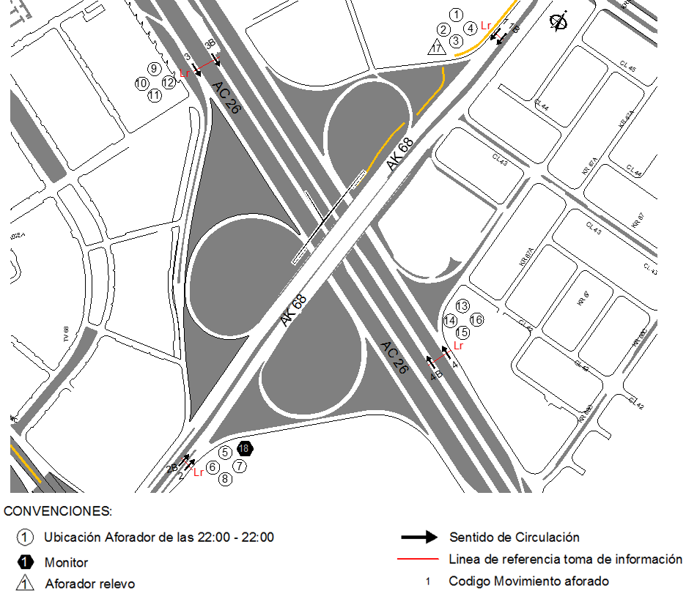
 |  |  |  | OBSERVACIONES DE LA TOMA DE INFORMACIÒN
 |  | AL | 2 | OBSERVACION |  |  |  |  | ACCESO
 |  | AT | 2.5 | ENTRE LAS 06:00 Y LAS 10:20 SE PRESENTAN LLUVIAS |  |  |  |  | TODOS
 |  | BA | 2.5 | LOS MOVIMIENTOS CORRESPONDIENTES A LOS CÓDIGOS 3B Y 4B, HACEN REFERENCIA A LOS BUSES ARTICULADOS Y BIARTICULADOS QUE CIRCULAN POR LA CALZADA EXCLUSIVA DE TRANSMILENIO. |  |  |  |  | ORIENTE-OCCIDENTE
 |  | ESP | 2 | EN EL PERIODO DE LAS 09:00-10:40 HORAS SE PRESENTA COLISIÓN DE DOS VEHÍCULOS LIVIANOS. ENTRE LAS 20:30-20:45 HORAS CIRCULA CARAVANA CONFORMADA POR MOTOS. |  |  |  |  | OCCIDENTE
 |  | INT | 2 | ENTRE LAS 18:15-19:30 HORAS SE EVIDENCIA UN AUMENTO EN EL VOLUMEN DE LIVIANOS POR HORA PICO. DURANTE EL PERIODO DE AFORO SE PRESENTA UN VOLUMEN ELEVADO DE BUSES INTERMUNICIPALES PRINCIPALMENTE ENTRE LAS 05:30 Y LAS 20:30 DEBIDO A QUE ESTOS AUTOMOTORES UTILIZAN LA AVENIDA CARRERA 68 COMO VÍA PARA DIRIGIRSE HACIA LA TERMINAL DE TRANSPORTES DE LA CIUDAD. EN LOS PERIODOS HORARIOS DE LAS 06:30-08:30 Y 12:15-18:30 HORAS PARA EL MOVIMIENTO 1B SE EVIDENCIA UN AUMENTO EN EL VOLUMEN VEHICULAR, PARTICULARMENTE EN MOTOS POR HORA PICO. |  |  |  |  | NORTE
 |  | C2P | 2.5 | PARA EL MOVIMIENTO 2 ENTRE LAS 06:00 Y LAS 08:30 HORAS SE EVIDENCIA UN AUMENTO EN EL VOLUMEN DE LIVIANOS, COLECTIVOS, BUSETA/BUSETON Y BUSES POR INICIO DE ACTIVIDADES LABORALES Y ESCOLARES ASI COMO POR HORA PICO. DE OTRA PARTE, PARA EL MOVIMIENTO 2B DE LAS 05:15 A LAS 09:00 HORAS SE PRESENTA UN AUMENTO EN EL VOLUMEN DE MOTOS POR DESPLAZAMIENTO DE HABITANTES QUE RESIDEN EN ZONAS ALEDAÑAS EN DONDE SE ENCUENTRA EL PUNTO OBJETO DE ESTUDIO A SUS LUGARES DE TRABAJO Y POR HORA PICO. |  |  |  |  | SUR
 |  | C2G | 2.5 | EN EL PERIODO DE LAS 06:30-09:00 HORAS AUMENTA EL VOLUMEN VEHICULAR POR INICIO DE ACTIVIDADES LABORALES Y ACADÉMICAS Y POR HORA PICO. A PARTIR DE LAS 10:30 HASTA LAS 13:30 AUMENTA EL VOLUMEN DE LIVIANOS ESTA VARIACIÓN CORRESPONDE A UNA CONDICIÓN NORMAL DEL TRAFICO DADO EL PERIODO DEL DÍA. |  |  |  |  | OCCIDENTE
 |  | C3 | 2.5 | ENTRE LAS 13:15 Y LAS 17:45 HORAS SE PRESENTA UN AUMENTO EN EL VOLUMEN DE MOTOS POR HORA PICO. |  |  |  |  | ORIENTE
 |  | C4 | 2.5
 |  | C5 | 2.5
 |  | C6 | 2.5
 |  | >C6 | 2.5
 |  | M | 0.5
 |  | BIC | 0.3

 |  | ANALISIS PUNTUAL
 |  | LA INTERSECCIÓN DE LA AVENIDA CARRERA 68 (AVENIDA DEL CONGRESO EUCARÍSTICO) CON LA AVENIDA CALLE 26 (AVENIDA EL DORADO O JORGE ELIECER GAITÁN) SE ENCUENTRA UBICADA AL OESTE DE LA CIUDAD, EN LA LOCALIDAD DE FONTIBÓN. LA AVENIDA CARRERA 68 OPERA EN SENTIDO NORTE - SUR Y VICEVERSA, CUENTA CON DOS CALZADAS DE DOS CARRILES POR SENTIDO CON SU RESPECTIVO SEPARADOR. LA AVENIDA CALLE 26 OPERA EN SENTIDO ORIENTE-OCCIDENTE Y VICEVERSA, ESTA CONFORMADA POR DOS CALZADAS EN CADA SENTIDO Y SU RESPECTIVO SEPARADOR CENTRAL. LA CALZADA LENTA DE CADA SENTIDO TIENE DOS CARRILES PARA LA CIRCULACIÓN DE TRÁFICO MIXTO, MIENTRAS EN LA CALZADA RÁPIDA DE CADA SENTIDO HAY DOS CARRILES DE CIRCULACIÓN EXCLUSIVA PARA BUSES DEL SISTEMA TRANSMILENIO Y DOS CARRILES PARA LA CIRCULACIÓN DE TRÁFICO MIXTO. EL VOLUMEN TOTAL AFORADO DURANTE EL DÍA FUE DE 296.388 VEHÍCULOS MIXTOS, COMPUESTOS DE LA SIGUIENTE MANERA: EL 78,5% CORRESPONDE A VEHÍCULOS LIVIANOS, EL 11,7% A MOTOS, EL 7,1% A TRANSPORTE PÚBLICO COLECTIVO Y EL 2.4% A VEHÍCULOS DE CARGA. LOS PERÍODOS DE MÁXIMA DEMANDA SE PRESENTAN ENTRE LAS 08:00 Y LAS 09:00 HORAS Y ENTRE LAS 13:30 Y 14:30 HORAS. LA HORA PICO TOTAL DE LA INTERSECCIÓN SE REGISTRA ENTRE LAS 13:30 Y LAS 14:30 HORAS, PERIODO EN EL QUE SE MOVILIZA UN TOTAL DE 19.431 VEHÍCULOS MIXTOS, DE LOS CUALES EL 76,9% CORRESPONDE A VEHÍCULOS LIVIANOS, EL 13,7% A MOTOS, EL 6,4% A TRANSPORTE PUBLICO COLECTIVO, EL 2,8% A TRANSPORTE DE CARGA Y FINALMENTE EL 0,3% A BICICLETAS.

 |  | REGISTRO FOTOGRÁFICO
 |  | 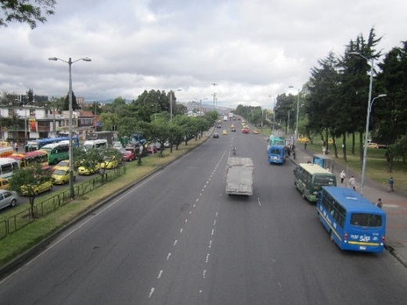 |  |  |  |  | 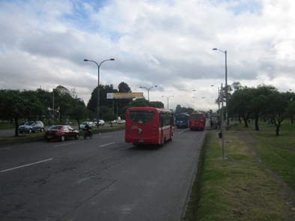

 |  | ACCESO NORTE |  |  |  |  | ACCESO SUR

 |  | 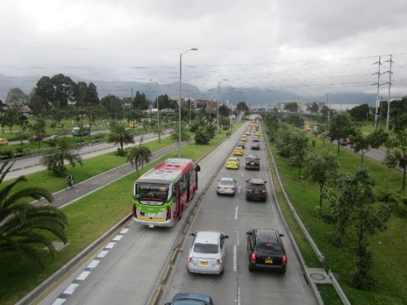 |  |  |  |  | 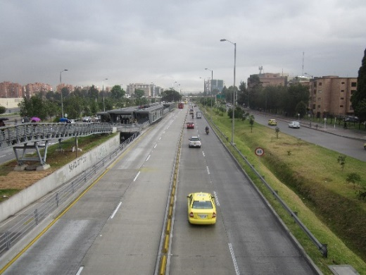

 |  | ACCESO OCCIDENTE |  |  |  |  | ACCESO ORIENTE

